상품제안서
디지웰 클린핏 바디쿨링 샤워티슈 1매 | 상품코드: S42853

 |  |  |  |  |  |  | 02-713-8555 | www.synergygift.co.kr
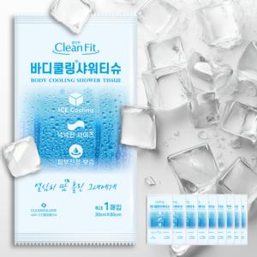

【상세/제작정보】

【인쇄/포장옵션】 | 스티커 / OPP(비닐)

【공급단가】 | 수량 | 50~ | 100~ | 500~ | 1,000~ | 3,000~
*VAT별도 | 단가 | 1,980원 | 1,840원 | 1,750원 | 1,710원 | 1,680원

【상품 URL】 | https://www.synergygift.co.kr:443/src/goods_detail.php?gdno=42853

